Spelers
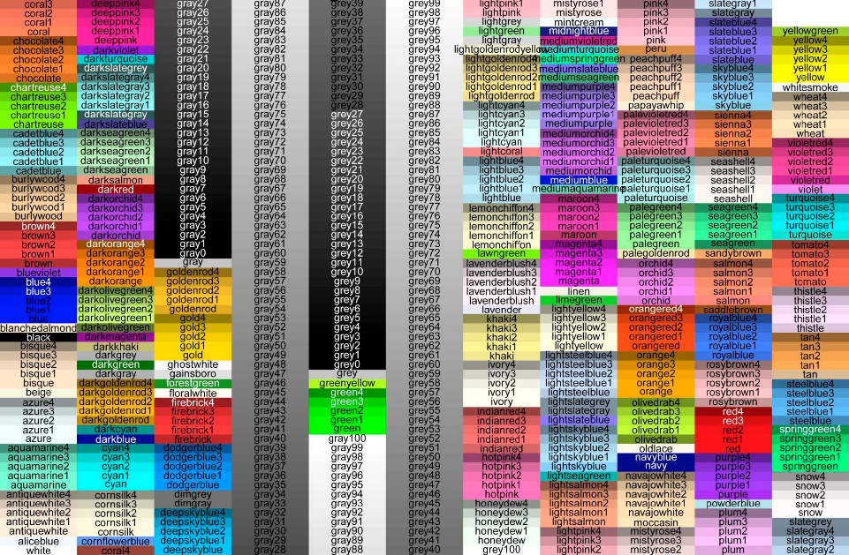
Dit bestand bevat de definitie van de spelers. Nieuwe spelers kunnen worden toegevoegd door een nieuwe rij te maken en daar alle eigenschappen in te vullen. Player: interne variabele. Label: de naam van de speler. Gold: startkapitaal. Color: kleurcode, zie afbeelding voor beschikbare kleuren
Player | Label | Gold | Color | Land | Password
PAN | Panters | 3000 | violetred | 0 | Herten2018
SPE | Sperwers | 3000 | gold2 | 0 | Sperwers2018
VOS | Vossen | 3000 | green | 0 | Vossen2018
HER | Herten | 3000 | firebrick3 | 0 | Buffels2018

